Sheet1
id | name | points
1 | 吴伟 | 80
2 | 吴丰亮 | 52
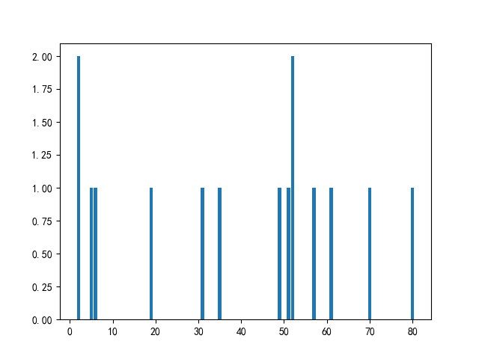
3 | 赵大 | 70
4 | 吴大 | 19
5 | 周中北 | 49
6 | 钱伟 | 5
7 | 郑援朝 | 52
8 | 刘抗美 | 2
9 | 赵援朝 | 2
10 | 王超 | 35
11 | 禄抗美 | 51
12 | 李抗美 | 31
13 | 周超 | 6
14 | 孙中北 | 61
15 | 周中北 | 57

